1.1
voltar à página inicial |  |  |  | 1 - CLAREZA DO CONTEÚDO
 | S | N | NA
 | x |  |  | 1.1 O sítio Web apresenta um resumo breve do seu propósito, visível sem se fazer scroll
 |  |  |  | Num primeiro vislumbre do sítio Web deve ser visível uma breve definição do seu propósito que dê a indicação ao utilizador de que sítio Web se trata e quais são as tarefas que se podem levar a efeito.

 | Listagem de evidências |  |  |  | Notas:
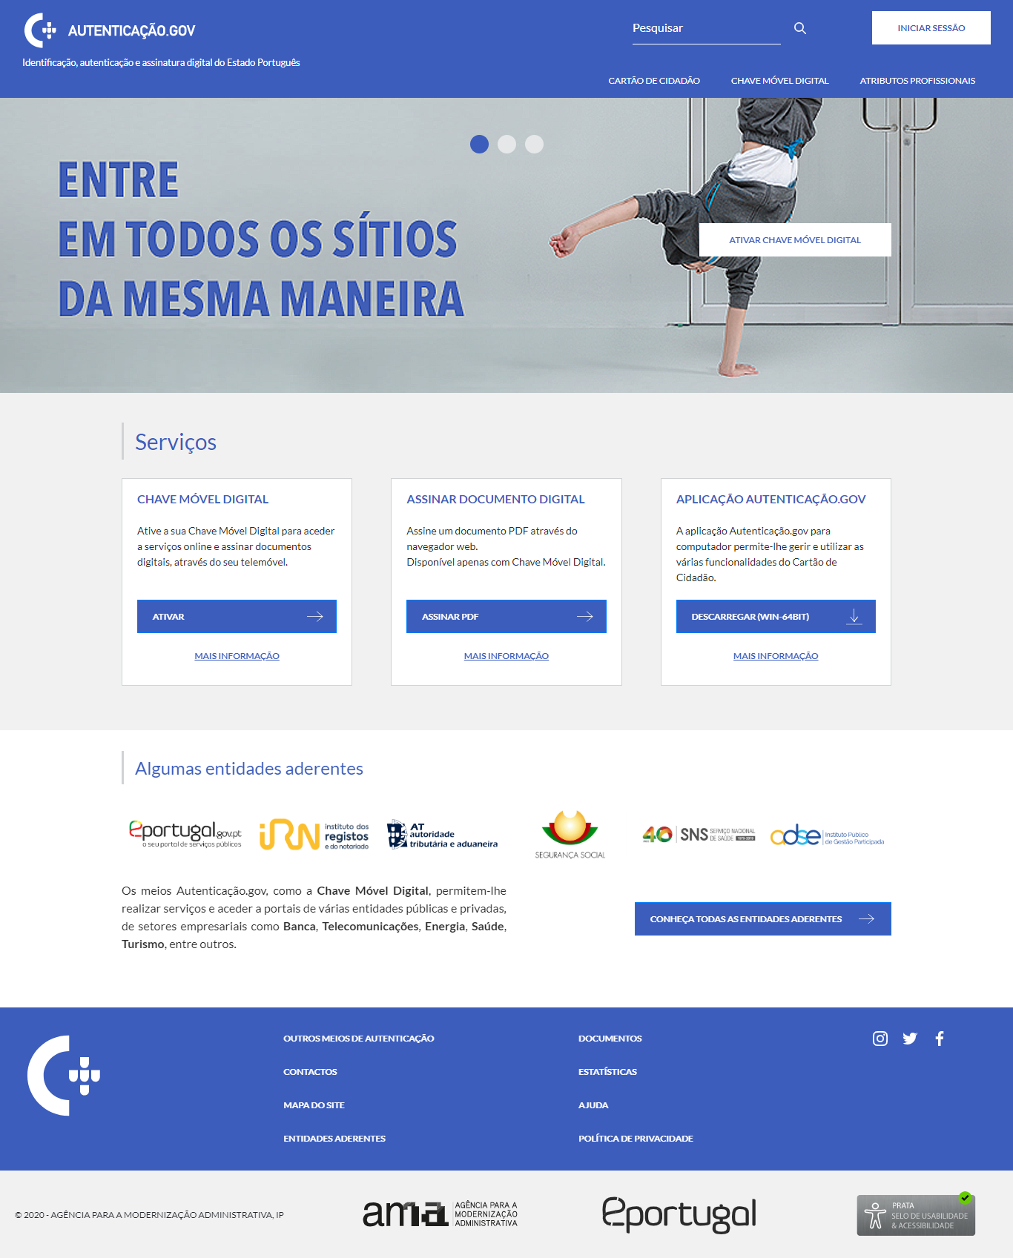
 |  |  |  |  | URL:
 |  |  |  |  | https://www.autenticacao.gov.pt/

2.1
voltar à página inicial |  |  |  | 2 - USABILIDADE DO CONTEÚDO
 | S | N | NA
 | x |  |  | 2.1 O tipo de letra do corpo do documento é adequado e o tamanho da letra é, no mínimo, de 12 pontos
 |  |  |  | De forma a assegurar a boa legibilidade do texto para todos os utilizadores, o tamanho de letra do texto que compõe o corpo do documento deverá ser, no mínimo, de 12 pontos, assegurando sempre que os mesmos são escaláveis para tamanhos superiores, sempre que o utilizador considere necessário.

 | Notas:
 | URL 1ª imagem - https://www.autenticacao.gov.pt/ (Carregar Iniciar Botão > Autenticação FA)
 | URL 2ª imagem - https://www.autenticacao.gov.pt/web/guest/o-cartao-de-cidadao
 | URL 3ª imagem - https://www.autenticacao.gov.pt/web/guest/estatisticas-de-autenticacao
 | A primeira imagem corresponde ao tamanho de letra mais predominante na aplicação (16px)
 | A terceira imagem corresponde ao tamanho de letra mais pequeno na aplicação (12.8px)

 | Listagem de evidências

 | 1

 | 2
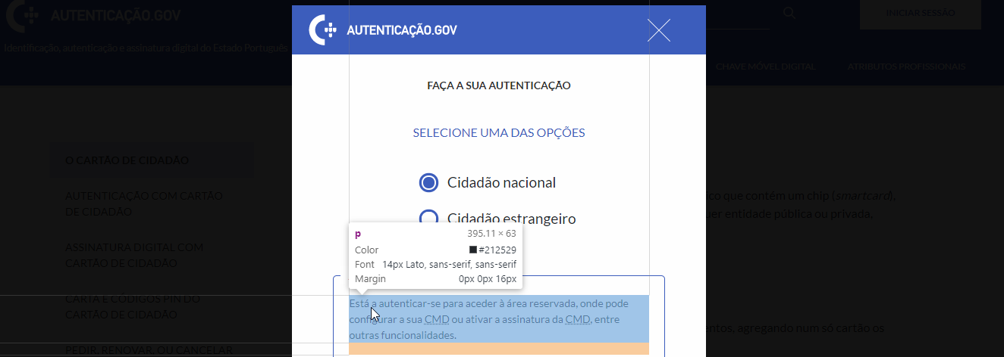

 | 3

2.4
voltar à página inicial |  |  |  | 2 - USABILIDADE DO CONTEÚDO
 | S | N | NA
 | x |  |  | 2.4 O espaçamento entre linhas não é inferior a 1.5x o tamanho da letra
 |  |  |  | Para assegurar a leitura confortável de blocos de texto deve ser usado um espaçamento entre linhas de 1.5x o tamanho da letra.

 | Notas:
 | - | URL 1ª Imagem - https://www.autenticacao.gov.pt/
 | - | URL 2ª Imagem - https://www.autenticacao.gov.pt/web/guest/o-cartao-de-cidadao
 | - | Imagem 1a - Tamanho letra e espaçamento de linhas da 1ª imagem
 | - | Imagem 2a - Tamanho letra e espaçamento de linhas da 2ª imagem

 | Listagem de evidências

 | 1

 | 1a
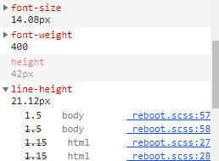

 | 2

 | 2a

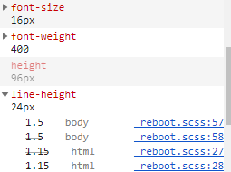

3.2
voltar à página inicial |  |  |  | 3 - ESTRUTURA DA NAVEGAÇÃO
 | S | N | NA
 | x |  |  | 3.2 A navegação principal está sempre visível e sempre no mesmo local
 |  |  |  |  | As opções de primeiro nível da navegação principal estão sempre visíveis e encontram-se sempre no mesmo local em todas as páginas. A posição atual do utilizador na estrutura de navegação deve ser evidenciada.

 |  |  |  | Notas:
 |  |  |  | - | URL 1ªimagem - https://www.autenticacao.gov.pt/web/guest/chave-movel-digital/assinatura-digital
 |  |  |  | - | Na 1ª imagem o menu de navegação superior indica que o utilizador se encontra na página mãe "Chave Móvel Digital" e o menu lateral indica que o utilizador se encontra na página filha "Assinatura Digital com Chave Móvel Digital"

 | Listagem de evidências

 | 1
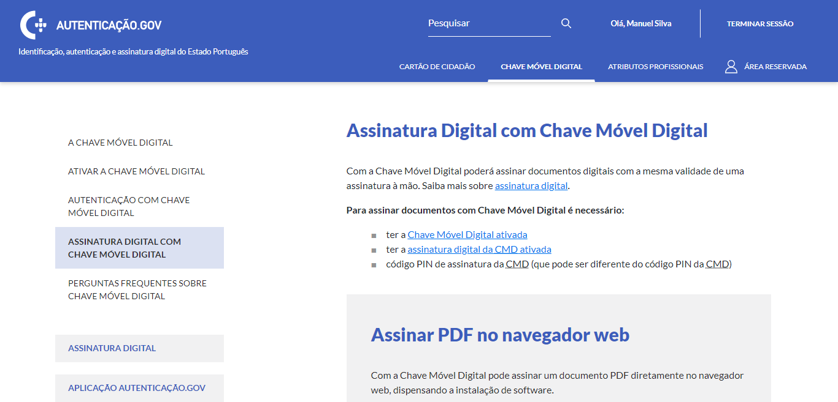

3.3
voltar à página inicial |  |  |  | 3 - ESTRUTURA DA NAVEGAÇÃO
 | S | N | NA
 | x |  |  | 3.3 As hiperligações de texto não devem ser diferenciadas apenas com base na cor
 |  |  |  | As hiperligações de texto devem apresentar um contraste mínimo de 4,5:1 com a envolvente e uma representação visual complementar à cor - idealmente as hiperligações devem apresentar-se sublinhadas. As hiperligações em texto devem apresentar-se da mesma forma em todo o sítio Web.

 | Notas:

 | - | 1ª imagem - URL https://www.autenticacao.gov.pt/web/guest/chave-movel-digital/assinatura-digital
 | - | 2ª Imagem - 1ª imagem em escala de cinzento de modo a confirmar que o link se encontra visível independentemente da cor
 | - | 3ª Imagem - Hiperligação focada (ao clickar, através do botão [TAB], ou através de tecnologias de screen readers) é salientada com um box-shadow
 | - | 4ª Imagem - Hiperligação com cursor a pairar por cima (hover) é salientado com uma cor mais escura que a hiperligação normal (Contraste 14.33)
 | - | Na primeira imagem o menor contraste das hiperligações é de 4.55

 | Listagem de evidências

 | 1

 | 2

 | 3
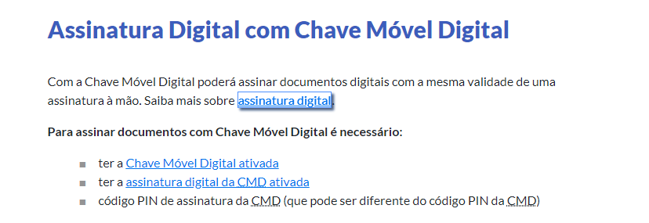

 | 4
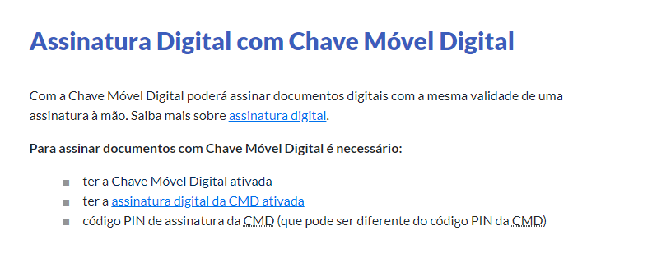

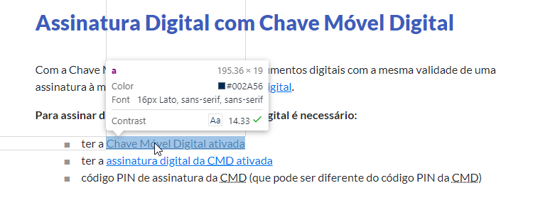

4.1
voltar à página inicial |  |  |  | 4 - ESTRUTURA DA INFORMAÇÃO
 | S | N | NA
 | x |  |  | 4.1 Os documentos longos têm um índice no topo com hiperligações internas para o mesmo
 |  |  |  | Os documentos com mais de três ecrãs de altura deverão ter a hierarquia de cabeçalhos espelhada num índice no topo da página com hiperligações internas para as respetivas secções e subsecções.

 | Notas:

 | - URL imagem 1 - https://www.autenticacao.gov.pt/web/guest/cartao-cidadao/codigo-pin
 | - Imagem 1 representa a página com o conteúdo mais longo com 2 ecrãs (aprox.)

 | Listagem de evidências

 | 1
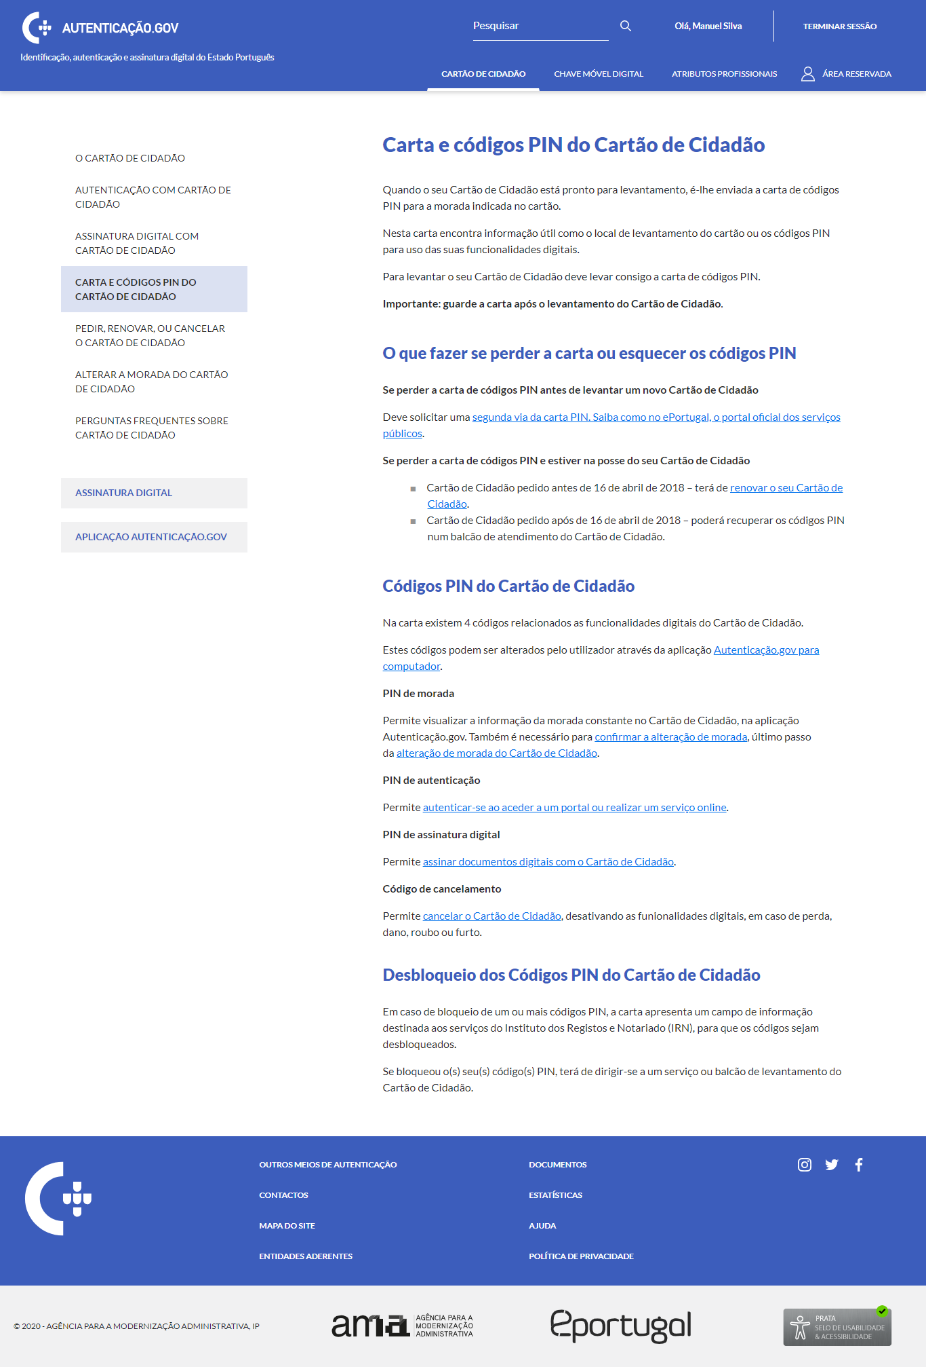

4.2
voltar à página inicial |  |  |  | 4 - ESTRUTURA DA INFORMAÇÃO
 | S | N | NA
 | x |  |  | 4.2 O layout do sítio Web é adaptável a plataformas móveis sem necessidade de efetuar varrimento horizontal
 |  |  |  | O layout do sítio Web deve ser adaptável aos tamanhos mais comuns de visualização, adaptando-se a várias larguras de ecrã sem que surjam barras de varrimento horizontais.

 | Notas:
 | - | Imagens retiradas de um iPhone5/SE com as dimensões 320x568
 | - | URL 1ª imagem - https://www.autenticacao.gov.pt/ (Menu colapsado / Sem sessão iniciada)
 | - | URL 2ª imagem - https://www.autenticacao.gov.pt/ (Menu expandido / Sem sessão iniciada)
 | - | URL 3ª imagem - https://www.autenticacao.gov.pt/ (Iniciar Sessão > Autenticação)
 | - | URL 4ª imagem - https://www.autenticacao.gov.pt/ (Menu expandido / Sessão iniciada)
 | - | URL 5ª imagem - https://www.autenticacao.gov.pt/ (Menu e sub-menu expandido / Sessão iniciada )
 | - Formato responsivo para plataformas móveis permite autenticar e visualizar todo o conteúdo sem varrimento horizontal
 | - No formato responsivo, o menu de topo e lateral foram adaptados para um menu colapsável mais acessível

 | Listagem de evidências

 | 1 |  |  |  | 2 | 3 | 4 | 5
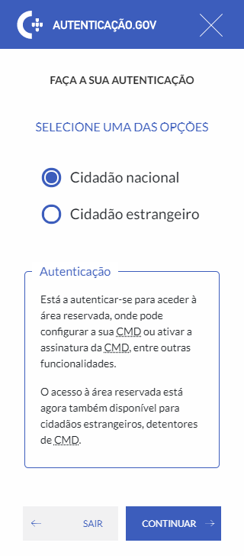

5.1
voltar à página inicial |  |  |  | 5 - ELEMENTOS INTERATIVOS
 | S | N | NA
 | x |  |  | 5.1 Não existem elementos interativos acionados apenas com a passagem do rato (hover)
 |  |  |  | Não devem existir elementos de interação, como hiperligações ou botões, que aparecem apenas quando se passa por cima com um dispositivo apontador. Este método de interação não está disponível em aparelhos com interação por toque.

 | Notas:

 | - | URL imagem 1a, 1b, 2 - https://www.autenticacao.gov.pt/
 | - | URL imagem 3 - https://www.autenticacao.gov.pt/web/guest/area-privada/chave-movel-digital (Após iniciar sessão)
 | - | Imagens 1a e 1b - Carousel da primeira página requer toque. Não é ativado com passagem do rato (hover)
 | - | Imagem 2 - Outros elementos iterativos como botões e hiperligações requerem toque
 | - | Imagem 3 - Elementos como o tooltip, geralmente ativados por hover, também pode ser ativados clickando no ícone

 | Listagem de evidências

 | 1a

 | 1b

 | 2

 | 3
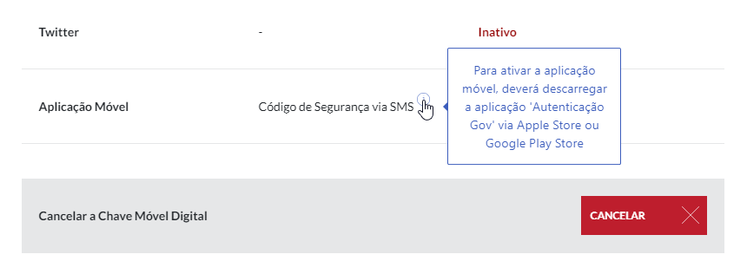

5.2
voltar à página inicial |  |  |  | 5 - ELEMENTOS INTERATIVOS
 | S | N | NA
 | x |  |  | 5.2 Os elementos interativos têm uma dimensão mínima de 44px CSS (44 pontos) (vertical e horizontal)
 |  |  |  | De forma a assegurar que todos os elementos interativos são facilmente acionáveis por qualquer tipo de dispositivo apontador ou toque, estes devem ter a dimensão mínima de 44px CSS de altura e de largura.

 | Notas:

 | - URL imagem 1a e 1b - https://www.autenticacao.gov.pt/
 | - URL imagem 2 - https://www.autenticacao.gov.pt/web/guest/area-privada/dados (Após iniciar sessão e versão mobile)
 | - Todos os botoes têm um tamanho minimo de 45px (vertical e horizontal)
 | - O botão da imagem 2 é o mais pequeno da aplicação (45x45)

 | Listagem de evidências

 | 1a |  |  |  | 1b

 | 2
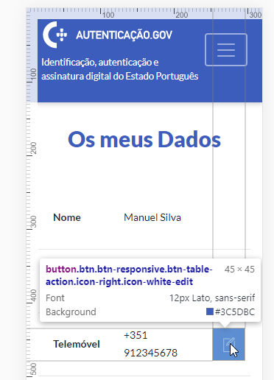

5.3
voltar à página inicial |  |  |  | 5 - ELEMENTOS INTERATIVOS
 | S | N | NA
 | x |  |  | 5.3 Há apenas um botão de ação principal por página e o mesmo encontra-se destacado
 |  |  |  | Deve existir apenas um botão de ação principal por página e o mesmo deve apresentar-se numa cor contrastante. Todos os outros botões devem ser considerados como secundários.

 | Notas:
 | - URL Imagem 1 - https://www.autenticacao.gov.pt/
 | - URL Imagem 2 - https://www.autenticacao.gov.pt/web/guest/a-chave-movel-digital
 | - URL Imagem 3 - https://www.autenticacao.gov.pt/web/guest/area-privada/chave-movel-digital (Após iniciar sessão)
...
 | 2

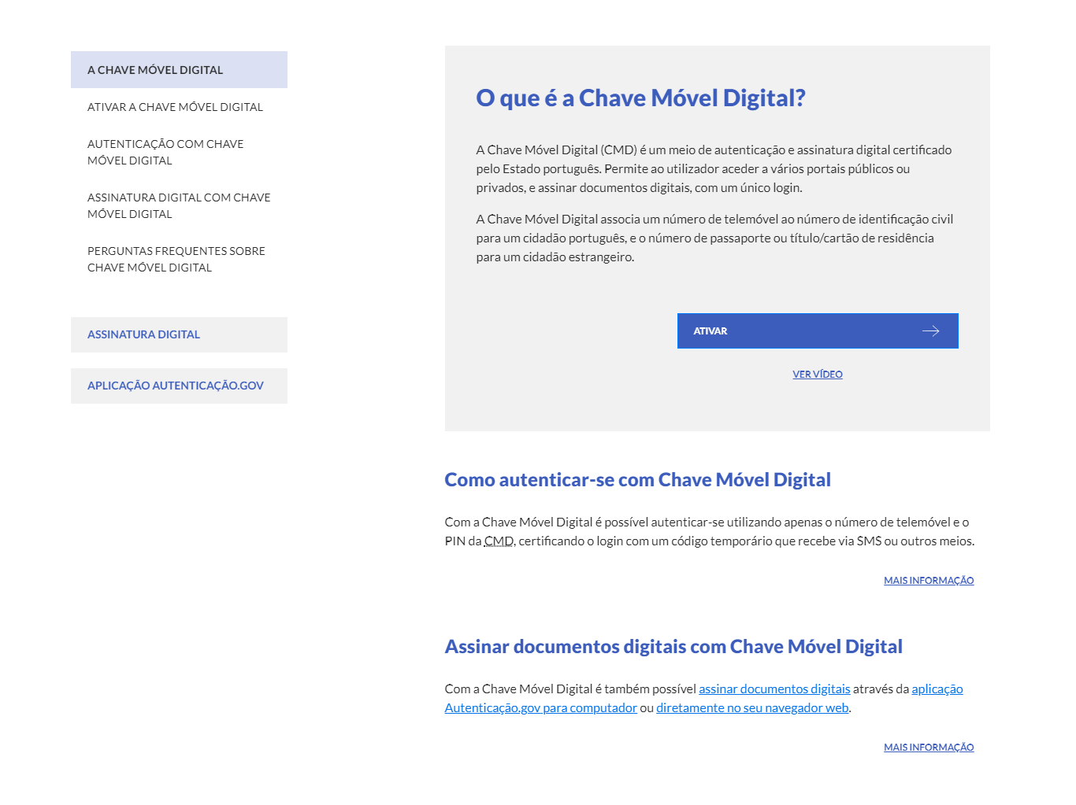

 | 3

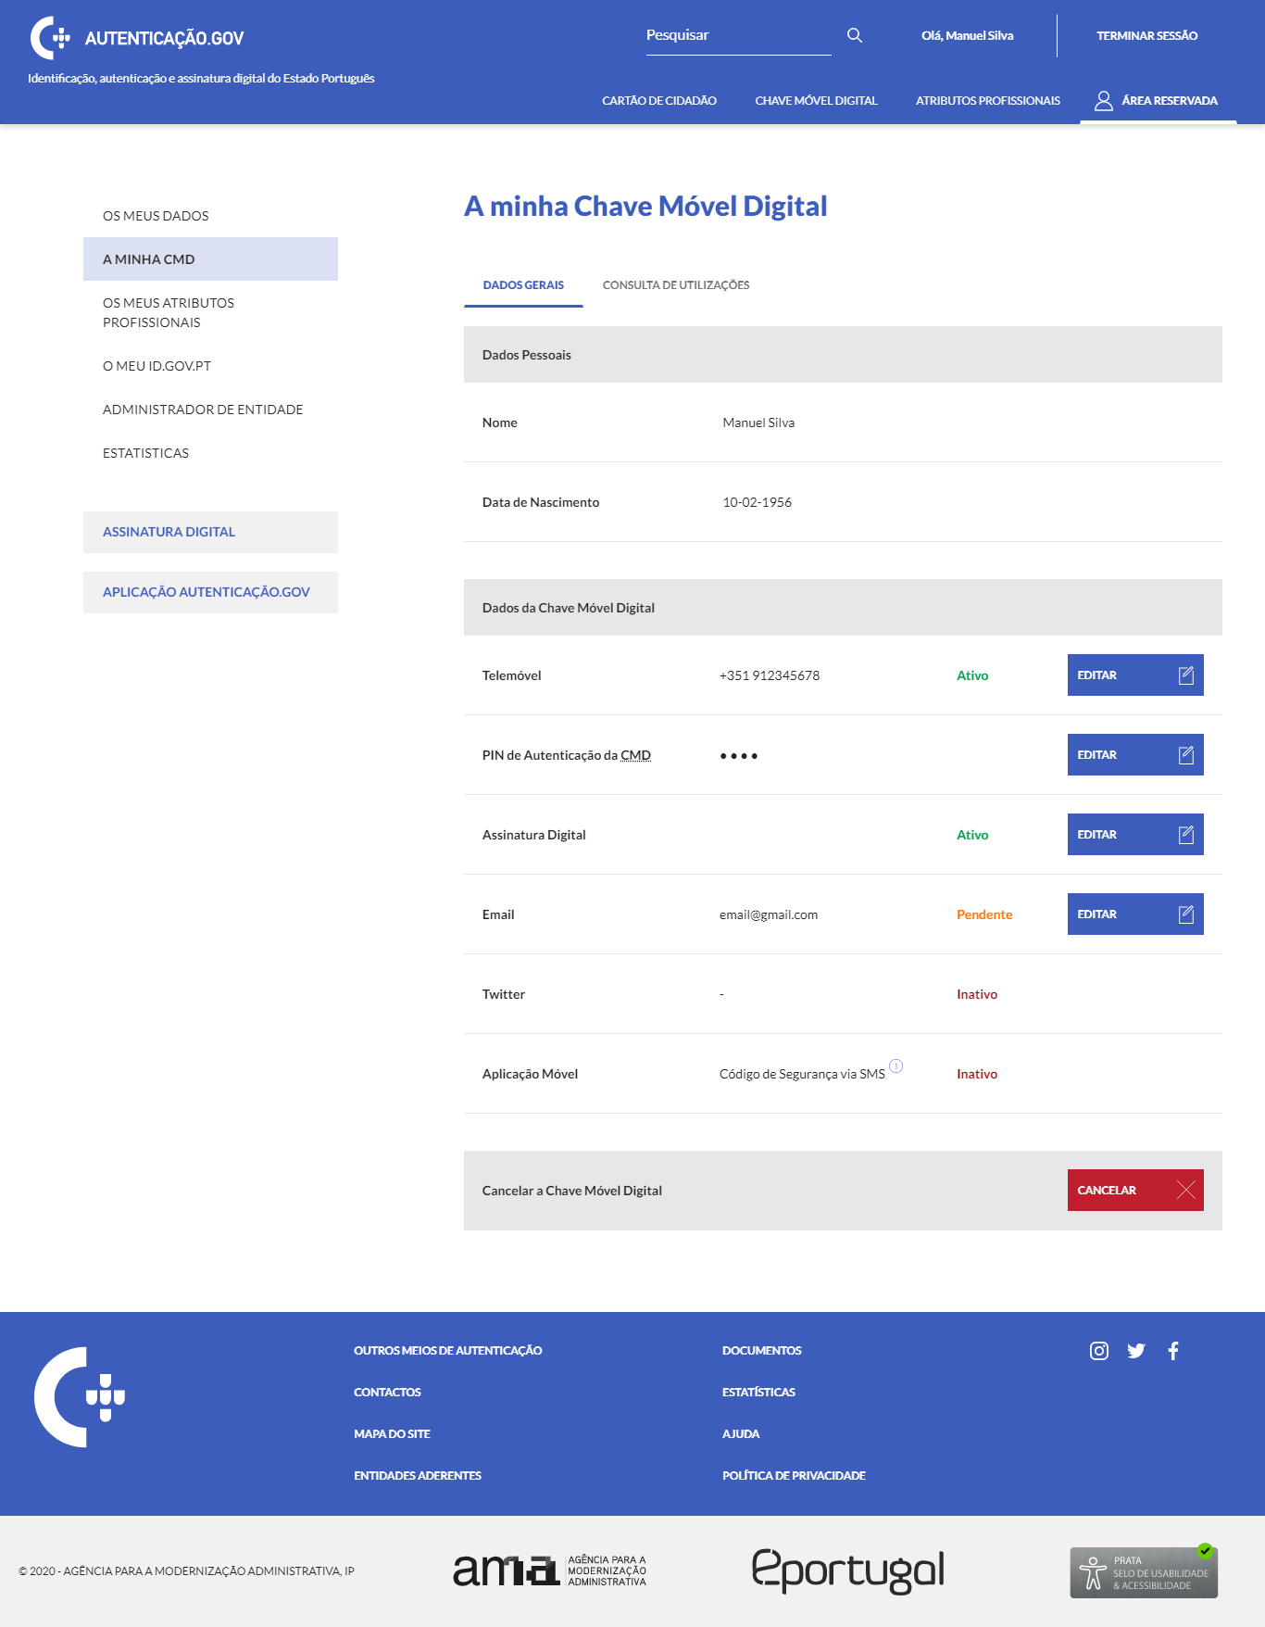

5.4
...
2
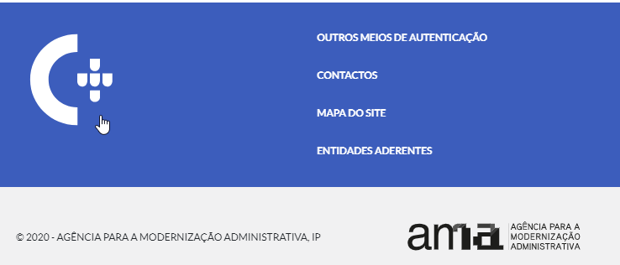

3

